10주차 1교시
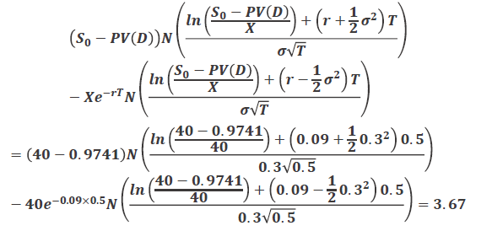
Three Pioneers in Option Pricing

Fisher Black |  | Myron Scholes | Robert Merton

BSM Model

* 가정(Assumtion)
1) 주가의 행태는 대수정규분포를 따른다.
2) 거래비용과 세금은 없다
3) 옵션의 만기일까지 배당은 없다
4) 증권의 거래는연속적으로 이루어진다.
5) 투자자의 차입이자율과 대출이자율은 모두 무위험 이자율로 동일하다
6) 무위험 이자율 r은 일정하다
- 차익거래는 없다는 조건에 의해 유럽형 옵션의 가격 결정

* 대수정규분포
- μ : Expected rate of return
- σ : Return volatility

* BSM의 기본가정
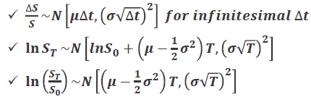

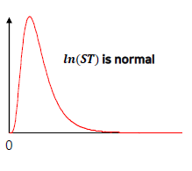

* 기본원리
1) 옵션의 권리행사시점(i.e· 만기)에 주가의 분포가 대수정규문포를 따름
2) 현재 시점부터 옵션의 권리행사시점까지를 무수히 많은 소기간으로 나눔
3) 옵션 1계약 매도 + 주식 h 주 매수 + 차입을 통하여 위험이 없어지도록 무위험 포트폴리오 (i.e· 헤지포트폴리오)를 구성
4) 매 소기간마다 h의 값이 달라지므로 포트폴리오 재조정 실행
5) 위와 같은 거래를 수행하였을때, 초기비용과 만기가치 모두 0이 되어야 함
- 편미분방정식(PDE) 도출 / 해 찾기

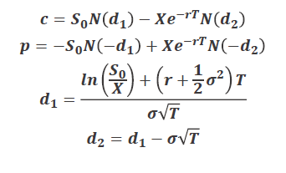
* 평가모형

The N(x) Function

* N(x)는 평균이 0이고 표준편차가 1인 정규분포를 따르는 확률변수가 x보다 작은 값을 가질 확률
* 누적 확률분포
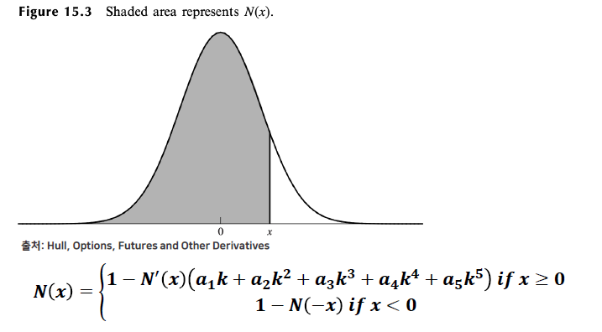

BSM Model
* 특징
- 주가가 매우 높으면,
-

- 주가가 매우 낮으면,

* 예제
- 현재 주가: $42, 변동성: 연 20%, 무위험 이자율: 연 10%일때,
- (1) 행사가격이 $40 이고 만기가 6개월인 유럽형 콜 옵션의 가격은?

- (2) 동일한 조건의 유럽형 풋 옵션의 가격은?
 | p = -42N(-d1) + 40e^(-0.1*0.5) * N(-d2) = 0.8086

Volatility Estimates

* 역사적 변동성(Historic Volatility)
- 과거의 주가자료를 이용하여 주가수익률의 표본 표준편차를 계산
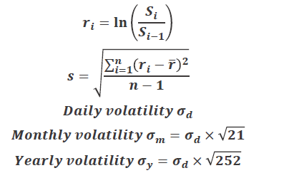

- Stable, but Backward looking

* 예제
- 거래소에서 거래되는 주요 종목 중 3종목에 대하여 과거 3년간의 주가 자료를 활용하여, 일별 / 월별 / 연간 변동성은?

* 내재변동성(Implied Volatility)
- 현재 시장에서 관찰된 옵션의 가격으로부터 BS Model을 적용하여 역산

- C^market : 옵션의 시장가격
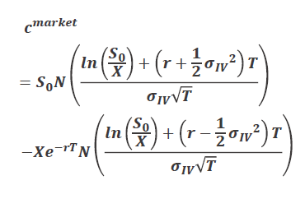

- Forward looking, but unstable

* 예제
- 현재주가 : $21, 무위험 이자율 : 10%
- 행사가격이 $20이고 만기가 3개월 남은 유럽형 콜 옵션의 시장가격이 $1.90으로 관찰
- 내재변동성은? 24.20%
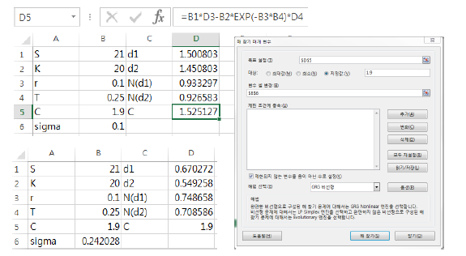

- 내재변동성의 의미?

The VIX : S&P 500 Volatility Index

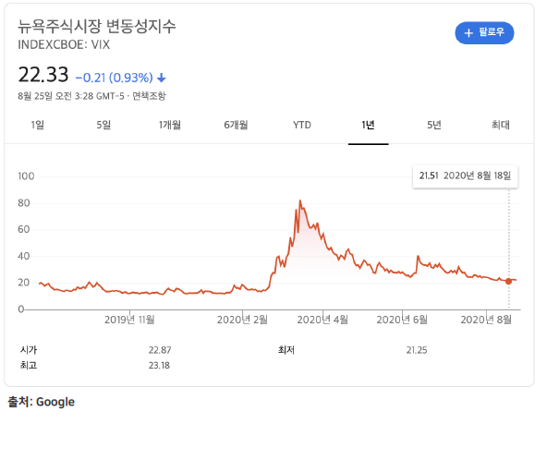

VKOSPI in Korea

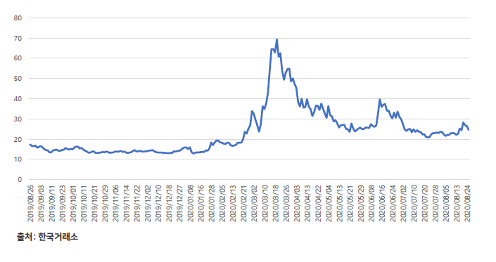

Dividends
* 일반적인 주식의 경우 배당을 지급함
* 주가지수의 경우에도 주식의 포트폴리오 이므로 배당을 지급하는 주식과 흡사함
* 배당을 지급하는 주식을 기초자산으로 하는 유럽형 옵션은 현재 주가에서 미래 배당의 현재가치를 차감한 값을 블랙 숄즈 모형에 삽입하여 옵션 가치를 계산함
* 단, 옵션 만기 이전에 배당을 지급하는 경우에만 고려해야 함
* 또한 배당의 현재가치는 실제로 정확한 미래 배당금액을 알 수 없으므로 기대 배당의 현재가치와 동일함

* 예제
- 2개월, 5개월 후 배당을 지급하는 주식을 기초자산으로 하는 콜옵션
- 배당은 $0.50
- 현재 주가는 $40, 옵션의 행사가격은 $40, 변동성은 30%, 무위험 수익률은 연9%, 잔존만기는 6개월

* 배당의 현재가치
- 0.5e^(-0.09*2/12) + 0.5e(-0.09*5/12) = 0.9741

* 블랙숄즈 옵션가격 공식을 이용

10주차 2, 3교시
European Option on Stocks Paying Dividend Yields

* 다음의 경우 만기 시점 T에 주가에 대한 동일한 확률분포를 가정할 수 있음
- 현재 주가는 S0이고 q라는 배당 수익률을 제공
- 현재 주가는 S0/(1+q)^t 이고 배당은 없음

* 배당 수익률이 q인 주가지수를 기초자산으로 하는 유럽형 옵션의 경우 주가 대신에 S0/(1+q)^t를 가정하여 배당이 없다고 가정하고 옵션 가치 평가를 할 수 있음

* 콜옵션 가치에 대한 lower bound

* 풋옵션 가치에 대한 lower bound

* Put - Call parity

Pricing Formulas for Stock Index Options

* S0 대신에 S0*e^-qt 로 대체
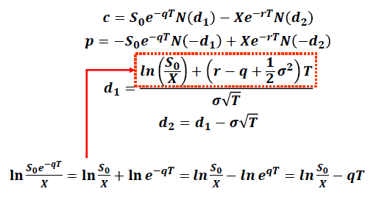

The Binomial Model for Stock Index Options
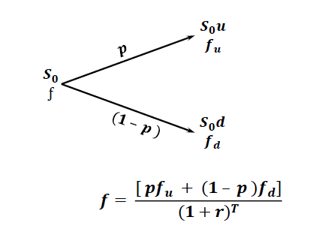

* 위험중립확률 세상에서 주가는 r이 아니라 r-q로 성장함
* 위험중립상승확률 p는 다음을 만족해야 함

Index Options

* 미국 주가지수옵션의 기초자산
- The Dow Jones Index times 0.01(DJX)
- The Nasdaq 100 Index(NDX)
- The Russell 2000 Index(RUT)
- The S&P 100 Index(OEX)
- The S&P 500 Index(SPX)
* 거래승수는 100
* 현금정산 방식
* OEX는 미국형 옵션이고 나머지는 유럽형 옵션
* 행사가격 560의 주가지수 콜옵션
* 주가지수가 580일때 1계약을 행사한다면 손익은?
 | [580 - 560] * 1 * $100 = $2000

KOSPI 200 Options
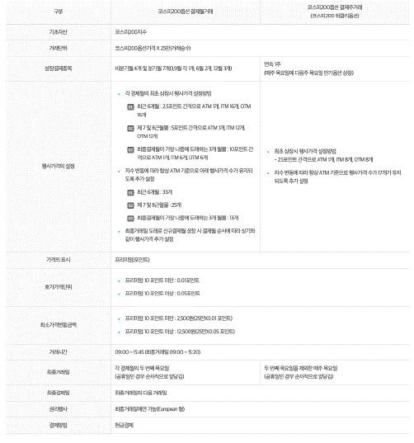

Using Index Options for Portfolio Insurance

* 주가지수는 S0 이고 옵션의 행사가격은 X
* 운용하는 포트폴리오의 β가 1.0이면 100*S0 가치에 대하여 1계약의 풋옵션을 매수함으로써 포트폴리오 보험(portfolio insurance) 전략을 실행할 수 있음
* 운용하는 포트폴리오의 β가 1.0이 아니면 β계약의 풋옵션을 매수함으로써 포트폴리오 보험(portfolio insurance) 전략을 실행할 수 있음
* 두경우 모두 옵션의 행사가격 X는 원하는 보험 수준에 따라 선택됨
* Example
- 운용하는 포트폴리오의 β가 1.0이고 $500000의 가치를 지님
- 주가지수는 현재 1000
- 3개월 이후 포트폴리오 가치가 $450000 이하로 하락하는 것을 방지하는 포트폴리오 보험을 위한 거래는?
- 행사가격 900인 5계약의 풋옵션 매수
- r = 12%, q= 4% , σ = 22%
- S = 1000, K = 900, T = 0.25
- P = $ 6.48
- 5*100*6.48 = $3240

* Example
- 운용하는 포트폴리오의 β가 2.0 이고 $500000의 가치를 지님
- 주가지수는 현재 1000
- 3개월 이후 포트폴리오 가치가 $450000 이하로 하락하는 것을 방지하는 포트폴리오 보험을 위한 거래는?

* 만일 3개월 후의 주가지수가 1040이라면?
- 3개월 주가지수 수익률 : 40/1000 = 4%
- 3개월 주가지수 배당수익률 : 0.25 *4 =1%
- 3개월 주가지수 총 수익률 : Rm = 4 + 1 = 5%
- 3개월 무위험 수익률 : Rf = 0.25 *12 = 3%
- 3개월 포트폴리오 기대 수익률 : 3 + 2.0 * (5-3) = 7%
- 3개월 포트폴리오 배당 수익률 : 0.25 * 4 =1%
- 3개월 포트폴리오 수익률 : 7 -1 =6%
- 3개월 포트폴리오의 가치 : 500000 * 1.06 = 530000

3개월 후 주가지수 | 3개월 후 포트폴리오 가치
1080 | 570000
1040 | 530000
1000 | 490000
960 | 450000
920 | 410000
880 | 370000

- 행사가격 960 인 풋옵션 10계약을 이용하여 포트폴리오 가치의 10% 하락에 대한 포트폴리오 보험 전략을 구사할 수 있음

- 370000 + (960 - 880) * 10 * 100 = 450000

Currency Options

* 통화옵션은 FX 위험에 노출되는 기업이 보험 매입을 위해서 거래함
* 미국의 경우 장내 통화옵션은 Philadelphia Exchange (PHLX)
* 주로 over0the-counter(OTC) 시장에서 활발하게 거래됨

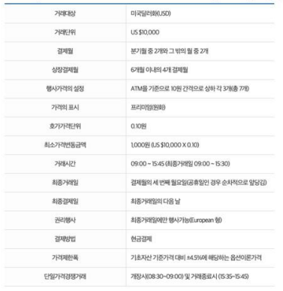

Valuing European Currency Options

* 외환 무위험 이자율 : rf
* 미국 회사가 $S0 만큼의 투자로 외환 1단위를 매입한다면 외환에 투자한 수익은 $rfS0
* 외환은 rf 와 동일한 배당 수익률을 제공한다고 가정하면 됨
* S0 대신에 S0e^-rfT 로 대체

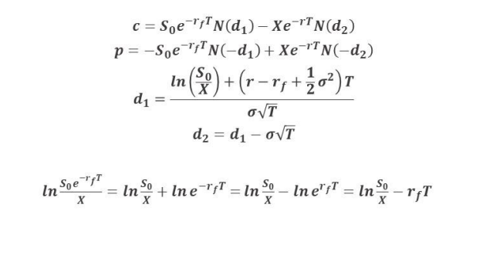

Mechanics of Futures Options

* 선물(furures) 이 기초자산인 옵션
- 선물의 만기 vs. 옵션의 만기

* 장점
- 선물이 현물보다 거래가 쉬움
- 선물의 거래비용이 현물보다 낮음
- 옵션 행사시 인수도(delivery)의 문제가 없음
- 선물과 옵션은 동일한 시장에서 거래

* 선물 콜옶녀이 행사될때 옵션 매수자는 다음과 같은 권리를 가짐
- 선물 매수 포지션(long position)
- 선물가격과 옶녀 행사가격과의 차이와 0중에 큰 값
- Max[Ft - X, 0] or Max[F0 - X, 0]

* 선물 풋옵션이 행사될때 옵션 매수자는 다음과 같은 권리를 가짐
- 선물 매도 포지션(short position)
- 옵션 행사가격과 선물가격과의 차이와 0중에 큰 값
- Max[X -Ft, 0] or Max[X-F0, 0]

The Payoffs of Futures Options

* 투자자는 7월 물 금 선물을 기초자산으로 하는 콜 옵션을 매수
- 거래 단위 : 100 ounce
- 행사가격 :300

* 권리행사
- 7월물 금선물 가격은 340이고 , 전일 정산가격은 338
- 결과
# (338-300) * 100 =$200
# 선물매수포지션
# 투자자가 즉각적으로 매수 포지션을 청산하기로 결정
(340-338)*100 = $200
# 총손익 : $ 3800 +$200 = $4000

* 투자자는 9월물 옥수수 선물을 기초자산으로 하는 풋옵션을 매수
- 거래단위 : 5000 bushel
- 행사가격 : 200 cent

* 권리행사
- 9월물 옥수수 선물가격은 180이고 전일 정산가격은 179
- 결과
# (2.00-1.79)*5000 = $1050
# 선물매도 포지션
# 투자자가 즉각적으로 매도 포지션을 청산하기로 결정
-(1.79 -1.80) *5000 = -$50
# 총손익 : $ 1050 - $50 = $1000

Put-Call Parity for Futures Options

* 2가지 포트폴리오 구성:
- 포트폴리오 A : European call on Futures + cash equal to X / (1+r)^t

- 포트폴리오 C : European put on the future + long futures + cash equal to F0/(1+r)^t

* 두 포트폴리오의 가치는 만기 시점에 Max(Ft, X) 로 동일
- 두 포트폴리오의 현재 가치도 동일해야 함

Other Relations for Futures Options

* S0 대신에 F0/(1+r)^t 대입
* Lower bounds for European Futures Options
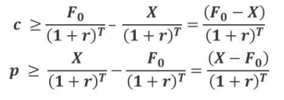

* Lower bounds for American Futures Option

* Put-call parity for American Futures

Binimial Tree Example

* 행사가격 29를 가진 잔존만기 1개월의 선물을 기초자산으로 하는 콜옵션

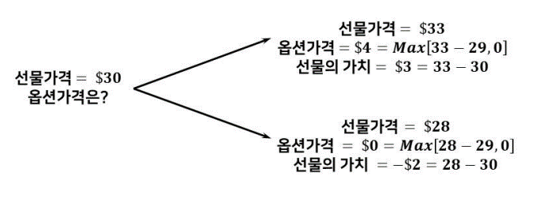

Setting Up a Riskless Portfolio

* 포트폴리오의 구성
- 선물 Δ 만큼 매수 포지션
- 1개의 콜옵션 계약을 매도
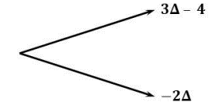

* 무위험 포트폴리오의 조건
- 3Δ -4 = -2Δ or Δ = 0.8

Valuing the Option

* 무위험 포트폴리오
- 선물 0.8만큼 매수 포지션
- 1개의 콜옵션 계약을 매도

* 1개월 후의 포트폴리오의 가치
- 3* 0.8 -4 = -1.6
- -2 * 0.8 = -1.6

* 현재 시점의 포트폴리오의 가치
-1.6 / (1+0.06)^1/12 = -1.592

* 포트폴리오의 현재가치
- 선물을 0.8 만큼 매수 포지션 + 1개의 콜옵션 계약을 매도
- -1.592

* 현재 선물 계약 부분의 가치
0

* 고로, 옵션 부분의 가치
- 0 -f = -1.592
- f = 1.592

(Single Period) Binomial Tree Model

* 파생상품의 가치는 선물 가격의 변화에 의존함
* 가정
- F0 : 현재선물
- u : 1+ 선물가격 상승률
- d : 1 - 선물가격 하락률
- f : 현재 옵션의 가치
- fu: 선물가격 상승기의 옵션의 가치
- fd: 선물가격 하락기의 옵션의 가치

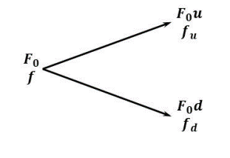

* 포트폴리오 구성
- 선물 Δ 만큼 매수 포지션
- 옵션 1계약 매도

* 무위험 포트폴리오 구성
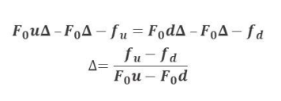

* 만기 시점의 퐆트폴리오 가치
- F0uΔ - F0Δ - fu

* 현재 시점의 포트폴리오 가치
- -f

* 현재 시점의 포트폴리오 가치

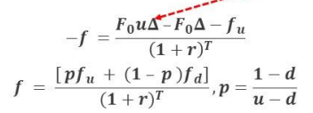

* 고로

* u = 1.1, d = 0.9333 , r = 0.06 , T=1/12 , fu = 4, fd =0

Valuing European Futures Option

* 연속복리로 배당률을 지급하는 주식에 대한 옵션을 가정
- 현재 주가는 현재 선물 가격
- 배당률은 무위험 수익률

* 선물은 초기 투자금액이 없음
* 위험중립세상에서 기대 수익률은 0이어야 함
* 고로 선물의 기대수익률은 0이어야함
* 선물가격은 배당률이 r인 주식을 가정하여 평가하면 됨
- S0 대신에 Foe^-rt를 대입
- Black's model

